Hoja1
Ejercicio 13: Método de potencias

Alexis Palomares Olegario.

18 de noviembre del 2021.

Próposito: Aplicar el método de potencias para obtener los valores propios máximo y minímo de unamatriz

 | 4 | 2 | -1 | 1 |  | 4
 | 2 | 8 | 4 | -3 |  | 9
 | 3 | 6 | 2 | 2 |  | 11
 | 1 | 2 | 1 | -1 |  | 4

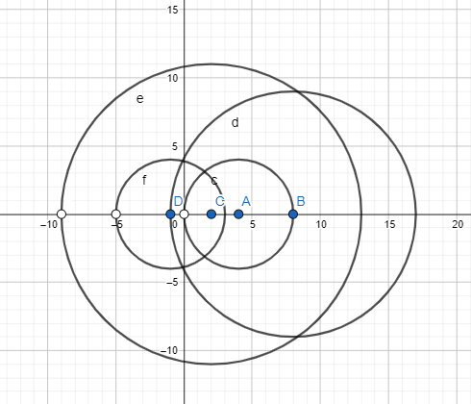
R1= | {z∈C, |z-4| <= 4} |  | x∈[0,8]
R2= | {z∈C, |z-9| <= 8} |  | x∈[-1,17] |  | Elegimos como refenrecia este
R3= | {z∈C, |z-11| <= 2} |  | x∈[-9,13]
R4= | {z∈C, |z-4| <= -1} |  | x∈[-5,3]

it | 0 | 1 | 2 | 3 | 4 | 5 | 6 | 7 | 8
 | 0 | 2 | 2.5 | 2.3720930233 | 2.3142250531 | 2.2985190959 | 2.2942061162 | 2.2930621891 | 2.292755523
 | 1 | 8 | 10.75 | 10.953488372 | 10.89596603 | 10.883086516 | 10.878715176 | 10.877632909 | 10.877331513
 | 0 | 6 | 8.75 | 8.8372093023 | 8.7728237792 | 8.7556508184 | 8.7504834205 | 8.7491466397 | 8.7487827625
 | 0 | 2 | 2.75 | 2.7906976744 | 2.7685774947 | 2.7634450507 | 2.7617990403 | 2.7613849947 | 2.7612707566
lamnda | 1 | 8 | 10.75 | 10.953488372 | 10.89596603 | 10.883086516 | 10.878715176 | 10.877632909 | 10.877331513
norma | 1 | 8 | 10.75 | 10.953488372 | 10.89596603 | 10.883086516 | 10.878715176 | 10.877632909 | 10.877331513
 | 0 | 0.25 | 0.23255813953 | 0.21656050955 | 0.21239282931 | 0.2112010313 | 0.21088943677 | 0.21080525592 | 0.21078290391
 | 1 | 1 | 1 | 1 | 1 | 1 | 1 | 1 | 1
 | 0 | 0.75 | 0.81395348837 | 0.8067940552 | 0.8051441933 | 0.80451908616 | 0.80436736131 | 0.80432449902 | 0.80431333293
 | 0 | 0.25 | 0.25581395349 | 0.25477707006 | 0.25409197194 | 0.25392107713 | 0.2538718034 | 0.25385899836 | 0.25385553004
Error: |  | 7 | 2.75 | 0.20348837209 | 0.057522342369 | 0.012879513746 | 0.0043713401564 | 0.0010822672211 | 0.00030139575235

Se alcanzó la tolerancia, por lo tanto el valor propio máximo es de |  |  |  |  | 10.877331513

 | Inversa de la matriz
 | -0.076923076923 | -0.61538461538 | 0.15384615385 | 2.0769230769 |  | 2.8461538462
 | 0.34615384615 | 0.76923076923 | -0.19230769231 | -2.3461538462 |  | 2.8846153846
 | -0.76923076923 | -1.1538461538 | 0.53846153846 | 3.7692307692 |  | 5.6923076923
 | -0.15384615385 | -0.23076923077 | 0.30769230769 | 0.15384615385 |  | 0.69230769231

it | 0 | 1 | 2 | 3 | 4 | 5 | 6 | 7 | 8 | 9 | 10
 | 0 | 0.15384615385 | 1.5384615385 | 0.78989010989 | 1.0547722387 | 0.93227619191 | 0.98359027839 | 0.96105643989 | 0.97077107205 | 0.96655051236 | 0.96837853723
 | 0 | -0.19230769231 | -1.7087912088 | -0.81641025641 | -1.1053636089 | -0.96722614835 | -1.0240861874 | -0.99891684827 | -1.0097258496 | -1.0050212908 | -1.007057183
 | 1 | 0.53846153846 | 2.8846153846 | 1.3789010989 | 1.8347269562 | 1.6115116629 | 1.7022757618 | 1.6618744673 | 1.679178439 | 1.6716374659 | 1.6748988529
 | 0 | 0.30769230769 | 0.43406593407 | 0.38549450549 | 0.39920551237 | 0.3917524943 | 0.39459738292 | 0.39329141765 | 0.39384250166 | 0.39360063801 | 0.39370489033
lamnda | 1 | 0.53846153846 | 2.8846153846 | 1.3789010989 | 1.8347269562 | 1.6115116629 | 1.7022757618 | 1.6618744673 | 1.679178439 | 1.6716374659 | 1.674899
norma | 1 | 0.53846153846 | 2.8846153846 | 1.3789010989 | 1.8347269562 | 1.6115116629 | 1.7022757618 | 1.6618744673 | 1.679178439 | 1.6716374659 | 1.674899
 | 0 | 0.28571428571 | 0.53333333333 | 0.57284029327 | 0.57489330233 | 0.57851035979 | 0.57780901335 | 0.57829665164 | 0.5781226399 | 0.57820582038 | 0.5781713538
 | 0 | -0.35714285714 | -0.59238095238 | -0.59207310594 | -0.6024676343 | -0.60019804425 | -0.60159829001 | -0.60107840147 | -0.60132135223 | -0.60121964919 | -0.60126447713
 | 1 | 1 | 1 | 1 | 1 | 1 | 1 | 1 | 1 | 1 | 1
 | 0 | 0.57142857143 | 0.15047619048 | 0.27956646478 | 0.2175830638 | 0.2430962824 | 0.23180579303 | 0.23665531024 | 0.23454475862 | 0.23545813374 | 0.23506189025
Error: |  | 0.46153846154 | 2.3461538462 | 1.5057142857 | 0.45582585728 | 0.22321529329 | 0.090764098912 | 0.040401294489 | 0.017303971729 | 0.00754 | 0.00326

Se alcanzó la tolerancia, por lo tanto el valor propio minímo es de |  |  |  |  | 0.5970509791

